Explicatif
Le document est protégé. Ceci vous permet de ne naviguer que dans les cellules prévues à cet effet, ce qui doit simplifier la tâche. Cependant, il y a certaines restrictions, dont l'impossibilité de créer plusieurs feuilles dans un document.
Il est donc nécessaire de créer un nouveau document pour chaque décompte, selon exemple ci-dessous.
Je reste à votre disposition pour tout complément d'information.
Das Dokument ist geschützt. Dadurch können Sie nur in den dafür vorgesehenen Zellen navigieren, was die Aufgabe vereinfachen soll. Es gibt jedoch einige Einschränkungen, u. a. ist es nicht möglich, mehrere Blätter in einem Dokument zu erstellen.Daher ist es notwendig, für jede Abrechnung ein neues Dokument zu erstellen, wie im folgenden Beispiel gezeigt.Für weitere Informationen stehe ich Ihnen gerne zur Verfügung.

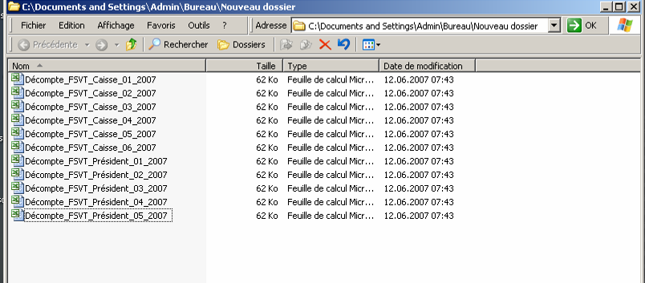

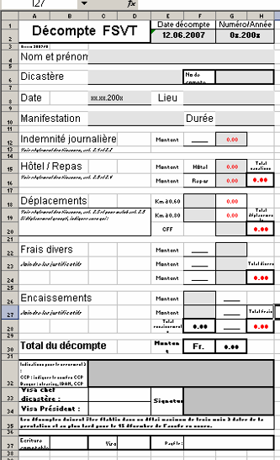

Avec la protection de feuille activée, seules les zones grises peuvent être saisies.
Bei aktiviertem Blattschutz können nur graue Felder eingegeben werden.

En rouge, solde en votre faveur
In Rot: Saldo zu Ihren Gunsten

En noir, solde en faveur de la FSVT
In Schwarz, Saldo zugunsten der WSSV

Transmettre les coordonnées complètes pour le paiement : IBAN - Nom de la banque et siège - Nom et adresse du titulaire du compte bancaire. Le + simple, transmettre un bulletin de versement avec vos coordonnées.
Übermitteln Sie die vollständigen Kontaktdaten für die Zahlung: IBAN - Name der Bank und Sitz - Name und Adresse des Inhabers des Bankkontos. Am einfachsten ist es, einen Einzahlungsschein mit Ihren Angaben zu übermitteln.

Ne pas oublier de signer cette case avant de transmettre au Président.
Vergessen Sie nicht, dieses Feld vor der Übermittlung an den Präsidenten zu unterschreiben.

MultiDecompte

A utiliser lorsque la même personne a des demandes d'indemnités sur l'année pour un seul et même compte de charges.
Dans le cas où plusieurs comptes de charges sont concernés, établir un décompte différent pour chacun d'eux.
Zu verwenden, wenn dieselbe Person über das Jahr verteilt Ansprüche auf ein und dasselbe Aufwandskonto hat.
Falls mehrere Aufwandskonten betroffen sind, erstellen Sie für jedes Konto eine andere Abrechnung.
 |  |  |  |  |  |  |  |  | Check
 |  | DECOMPTE D'INDEMNITES ET FRAIS DE SEANCE
 |  | ABRECHNUNG VON ENTSCHÄDIGUNGEN UND SITZUNGSGEBÜHREN

 |  |  | Décompte no : |  | xx/202. |  | Compte charges
 |  |  | Lieu et responsable :
 |  |  | Dicastère :

Date | Lieu | Km | Indemnités | Temps | Indemnités | Débours et frais divers | Remarques | Total
 |  |  | 0.00 |  |  |  |  | 0.00
 |  |  | 0.00 |  |  |  |  | 0.00
 |  |  | 0.00 |  |  |  |  | 0.00
 |  |  | 0.00 |  |  |  |  | 0.00
 |  |  | 0.00 |  |  |  |  | 0.00
 |  |  | 0.00 |  |  |  |  | 0.00
 |  |  | 0.00 |  |  |  |  | 0.00
 |  |  | 0.00 |  |  |  |  | 0.00
 |  |  | 0.00 |  |  |  |  | 0.00
 |  |  | 0.00 |  |  |  |  | 0.00
 |  |  | 0.00 |  |  |  |  | 0.00
 |  |  | 0.00 |  |  |  |  | 0.00
 |  |  | 0.00 |  |  |  |  | 0.00
 |  |  | 0.00 |  |  |  |  | 0.00
 |  |  | 0.00 |  |  |  |  | 0.00
 |  |  | 0.00 |  |  |  |  | 0.00
 |  |  | 0.00 |  |  |  |  | 0.00
 |  |  | 0.00 |  |  |  |  | 0.00
 |  |  | 0.00 |  |  |  |  | 0.00
 |  |  | 0.00 |  |  |  |  | 0.00
 | Factures et quittances à payer |  |  |  |  |  |  | 0.00
 | Totaux |  | 0.00 |  | 0.00 | 0.00 |  | 0.00

 | Les décomptes doivent être établis au plus tard pour le 15 décembre de l'année en cours.
 | Voie de transmission : Resp. de dicastère --> Président --> Caisse

 | Visa chef dicastère : |  |  |  | Signature du responsable
 | Visa Président :

 | Ecriture comptable |  | Visa |  | Payé le :

Séance
 |  |  |  |  |  |  |  |  | Check
 |  | DECOMPTE D'INDEMNITES ET FRAIS DE SEANCE ABRECHNUNG VON ENTSCHÄDIGUNGEN UND SITZUNGSGEBÜHREN
A utiliser si des indemnités sont à verser à plusieurs personnes différentes qui ont participé à la séance. Dans tous les cas, joindre les numéros IBAN de chaque personne. Ne pas confondre avec le "Multi-décompte".
Zu verwenden, wenn Entschädigungen an mehrere verschiedene Personen zu zahlen sind, die an der Sitzung teilgenommen haben. In jedem Fall sind die IBAN-Nummern der einzelnen Personen beizufügen.Nicht zu verwechseln mit der "Multi-décompte".

 |  |  | Type :
 |  |  | Lieu et responsable :
 |  |  | Date et heure :
 |  |  | Nbre participants: |  |  |  | Compte charges
 |  |  |  |  |  |  | Décompte no : | xx/20..

N° AFS | Nom, Prénom | Km | Indemnités | Temps | Indemnités | Débours et frais divers | Remarques | Total
 |  |  | 0.00 |  |  |  |  | 0.00
 |  |  | 0.00 |  |  |  |  | 0.00
 |  |  | 0.00 |  |  |  |  | 0.00
 |  |  | 0.00 |  |  |  |  | 0.00
 |  |  | 0.00 |  |  |  |  | 0.00
 |  |  | 0.00 |  |  |  |  | 0.00
 |  |  | 0.00 |  |  |  |  | 0.00
 |  |  | 0.00 |  |  |  |  | 0.00
 |  |  | 0.00 |  |  |  |  | 0.00
 |  |  | 0.00 |  |  |  |  | 0.00
 |  |  | 0.00 |  |  |  |  | 0.00
 |  |  | 0.00 |  |  |  |  | 0.00
 |  |  | 0.00 |  |  |  |  | 0.00
 |  |  | 0.00 |  |  |  |  | 0.00
 |  |  | 0.00 |  |  |  |  | 0.00
 |  |  | 0.00 |  |  |  |  | 0.00
 | Factures et quittances à payer |  |  |  |  |  |  | 0.00
 | Totaux |  | 0.00 |  | 0.00 | 0.00 |  | 0.00

 | Les décomptes doivent être établis dans un délai maximum de trois mois à dater de la prestation et au plus tard pour le 15 décembre de l'année en cours.
 | Voie de transmission : Resp. de dicastère --> Président --> Caisse

 | Visa chef dicastère : |  |  |  | Signature du responsable
 | Visa Président :

 | Ecriture comptable |  | Visa |  | Payé le :

